МЕНЮ
Прайс-лист
Сайдинг металлический

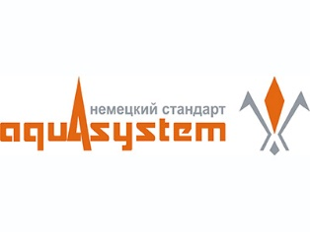
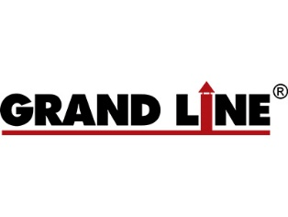

 | AQUASYSTEM | GRANDLINE
 | (Германия) | (Россия)

